CRONOGRAMA PUREM
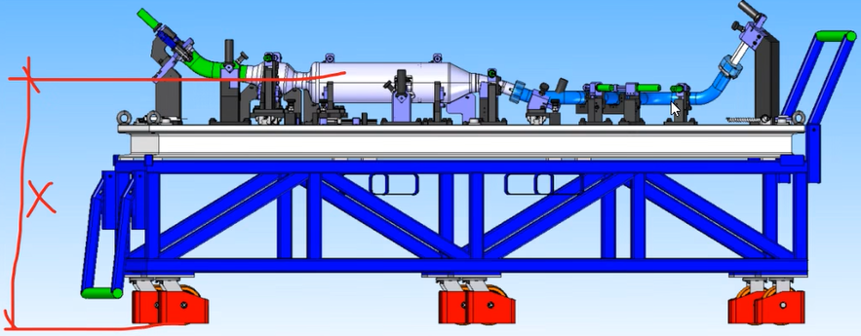

 |  | Project Start: | 2026-07-03
 |  | Today: | 2026-07-21
 |  | Display Week: | 2 |  |  | 2026-07-06 |  |  |  |  |  |  | 2026-07-13 |  |  |  |  |  |  | 2026-07-20 |  |  |  |  |  |  | 2026-07-27 |  |  |  |  |  |  | 2026-08-03 |  |  |  |  |  |  | 2026-08-10 |  |  |  |  |  |  | 2026-08-17 |  |  |  |  |  |  | 2026-08-24 |  |  |  |  |  |  | 2026-08-31 |  |  |  |  |  |  | 2026-09-07 |  |  |  |  |  |  | 2026-09-14 |  |  |  |  |  |  | 2026-09-21 |  |  |  |  |  |  | 2026-09-28
RFQ_00145 - Toyota 654D - Gauge final |  |  |  |  |  | 2026-07-06 | 2026-07-07 | 2026-07-08 | 2026-07-09 | 2026-07-10 | 2026-07-11 | 2026-07-12 | 2026-07-13 | 2026-07-14 | 2026-07-15 | 2026-07-16 | 2026-07-17 | 2026-07-18 | 2026-07-19 | 2026-07-20 | 2026-07-21 | 2026-07-22 | 2026-07-23 | 2026-07-24 | 2026-07-25 | 2026-07-26 | 2026-07-27 | 2026-07-28 | 2026-07-29 | 2026-07-30 | 2026-07-31 | 2026-08-01 | 2026-08-02 | 2026-08-03 | 2026-08-04 | 2026-08-05 | 2026-08-06 | 2026-08-07 | 2026-08-08 | 2026-08-09 | 2026-08-10 | 2026-08-11 | 2026-08-12 | 2026-08-13 | 2026-08-14 | 2026-08-15 | 2026-08-16 | 2026-08-17 | 2026-08-18 | 2026-08-19 | 2026-08-20 | 2026-08-21 | 2026-08-22 | 2026-08-23 | 2026-08-24 | 2026-08-25 | 2026-08-26 | 2026-08-27 | 2026-08-28 | 2026-08-29 | 2026-08-30 | 2026-08-31 | 2026-09-01 | 2026-09-02 | 2026-09-03 | 2026-09-04 | 2026-09-05 | 2026-09-06 | 2026-09-07 | 2026-09-08 | 2026-09-09 | 2026-09-10 | 2026-09-11 | 2026-09-12 | 2026-09-13 | 2026-09-14 | 2026-09-15 | 2026-09-16 | 2026-09-17 | 2026-09-18 | 2026-09-19 | 2026-09-20 | 2026-09-21 | 2026-09-22 | 2026-09-23 | 2026-09-24 | 2026-09-25 | 2026-09-26 | 2026-09-27 | 2026-09-28 | 2026-09-29 | 2026-09-30 | 2026-10-01 | 2026-10-02 | 2026-10-03 | 2026-10-04
TAREFA | ATRIBUIDO PARA: | PROGRESSO | INICIO | FIM | DAYS | s | t | q | q | s | s | d | s | t | q | q | s | s | d | s | t | q | q | s | s | d | s | t | q | q | s | s | d | s | t | q | q | s | s | d | s | t | q | q | s | s | d | s | t | q | q | s | s | d | s | t | q | q | s | s | d | s | t | q | q | s | s | d | s | t | q | q | s | s | d | s | t | q | q | s | s | d | s | t | q | q | s | s | d | s | t | q | q | s | s | d
 |  | 10%
PROJETO | SOLIDFER | 50% | 2026-07-03 | 2026-07-31 | 29
APROVAÇÃO | PUREM | 0% | 2026-07-27 | 2026-07-31 | 5
COMPRA DE MATÉRIA PRIMA | SOLIDFER | 0% | 2026-07-31 | 2026-08-12 | 13
USINAGEM | SOLIDFER | 0% | 2026-08-03 | 2026-09-04 | 33
MONTAGEM E AJUSTES FINAIS | SOLIDFER | 0% | 2026-08-31 | 2026-09-07 | 8
MEDIÇÃO | SOLIDFER | 0% | 2026-09-07 | 2026-09-09 | 3
VALIDAÇÃO | PUREM | 0% | 2026-09-09 | 2026-09-11 | 3
ENTREGA | SOLIDFER | 0% | 2026-09-11 | 2026-09-11 | 1

